NFIs
BoQ for Shelter None Food Items.
Kitechen Set
S/N | Item | Description of Items | picture | Unit | Quantity required/kit | Unite Price USD | Total Price USD
1 | Cooking pot (7Liters withoud a LID) | Capacity: 7 Litres min. total inner volume. Material: Nikal Stainless, good quality (Heavy) Diameter: Min. 25 cm, max 28 cm internal diameter. Thickness: Min. 0.8 mm in the center of the bottom and min. 0.6 mm at 20 mm from the top of the wall (aluminium min. 1.75 mm). Market Name: Dihan or equivelant |  | Pcs | 1 | 17.30 | 17.30
2 | Cooking Pot (5Litres with a LID) | Capacity: 5 Litres min. total inner volume. Material: Nikal Stainless, good quality (Heavy) Diameter: Min. 25 cm, max 28 cm internal diameter. Thickness: Min. 0.8 mm in the center of the bottom and min. 0.6 mm at 20 mm from the top of the wall (aluminium min. 1.75 mm). Market Name: Dihan or equivelant. |  | Pcs | 2 | 11.95 | 23.90
3 | Tifal Frying pan | Capacity: Min. 2.5 Litres total inner volume. Material: Stainless steel ( Tifal is preferable) Thickness: Min. 0.8 mm in the center of the bottom. Handle: 1 detachable stainless steel( wooden cover)lhandle. Handle to resist 10 kg load in a normal usage position. Finish: No sharp edges, food grade surface finish. | 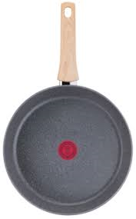 | Pcs | 1 | 11.50 | 11.50
4 | Serving Spoon | Type: 35ml stainless steel Material: One-piece stainless steel, solid. Resistance: Must resist a weight of 4kg, applied at the middle of the item. Capacity: Min. 35 ml. Length: Min. 30 cm. Thickness: Min. 1 mm in the center of the scoop. Finish: No sharp edges, food grade surface finish |  | Pcs | 2 | 2.25 | 4.50
5 | Table Spoon | Type: 10ml stainless steel Capacity: Min. 10 ml. Material: One-piece stainless steel, solid. Resistance: Must resist a weight of 4kg, applied at the middle of the item. Length: Min. 17 cm. Thickness: Min. 1 mm in the center of the scoop. Finish: No sharp edges, food grade surface finish |  | Pcs | 5 | 0.60 | 3.00
6 | Kitchen knife | Type: stainless steel, with wooden handle, Sharp edges Size: 8" Material: Stainless steel blade. Resistamce: Must resist a weight of 4kg, applied at the middle of the item. Handle: Wood, strong durable fixation. Thickness: Blade min. 1.5 mm, measured at the middle of the blade. Length: Min. 15cm usable blade. Finish: No sharp edges apart from the cutting edge, food grade surface Net weight: minimum 0.05 kg |  | Pcs | 2 | 1.65 | 3.30
7 | Serving plate | Type: Stainless steel Size: 32 cm Thickness: Min. 0.5 mm in the center of the bottom. Finish: No sharp edges, food grade surface finish Net weight: minimum 0.20 kg | 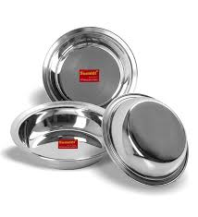 | Pcs | 5 | 1.46 | 7.30
8 | Tabel spoon | Capacity: Min. 10 ml. Material: One-piece stainless steel, solid. Resistance: Must resist a weight of 4kg, applied at the middle of the item. Length: Min. 17 cm. Thickness: Min. 1 mm in the center of the scoop. Finish: No sharp edges, food grade surface finish. | 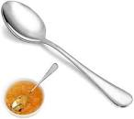 | Pcs | 5 | 0.60 | 3.00
9 | Water cup with handle | Capacity: Min. 0.3 Litres. Material: Stainless steel Thickness: Min. 0.5 mm in the bottom and 0.4 mm at 20 mm from the top of the wall. (for stainless steel) Handle: Securely welded. Handle to resist to 1 kg pulling. Finish: No sharp edges, food grade surface finish. Net weight: minimum 0.10 kg | 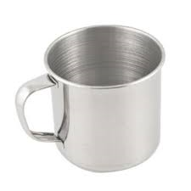 | Pcs | 5 | 1.46 | 7.30
10 | Serving bowl | Capacity: 1Litre minimum Resistance: Must resist a weight of 4kg, applied at the middle of the item.. Material: Stainless steel. Length: 50cm minimum. Thickness: Min. 1mm in the center of the scoop. Handle: Securely welded, or in one piece. Handle to resist to 1kg pulling. Flat handle with a hole. Finish: No sharp edges, food grade surface finish. Net weight: minimym 0.10 kg | 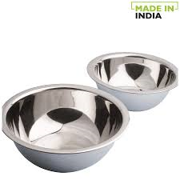 | Pcs | 5 | 4.10 | 20.50
11 | Scouring Pad | Material: Stainless steel Scrubber wire scouring pad. Weight: Minimum 20 g |  | Pcs | 1 | 2.00 | 2.00
Total USD |  |  |  |  |  |  | 103.60
NFIs Items
1 | Blanket | Type: Thermal smooth woolen blanket Size : 150 x 200 cm. Weight : 570 to 1000 gsm. Make : Woven,dry raised both sides. Thermal Resistence : 2.5 TOG - 4 TOG Content ISO 1833 on dry weight : 50% Wool fibres and 80% Wool fibers Thickness ISO 5084 : 4 mm - 6 mm. Shrinkage maxi IDO 6330 : Max. 5% warp and weft after 3 consecutive wash. Weight loss after washing : Max. 5% warp and weft after 3 consecutive wash. Finish : stitched or hemmed on 4 sides. Tensile Strength : 250N warp and weft minimum. Organoleptic Test : No bad smell, not irritating to the skin, no dust. Resistance Test : No ignition to cigratte, No ignition to Flame. Net weight: minimum 1.85 kg | 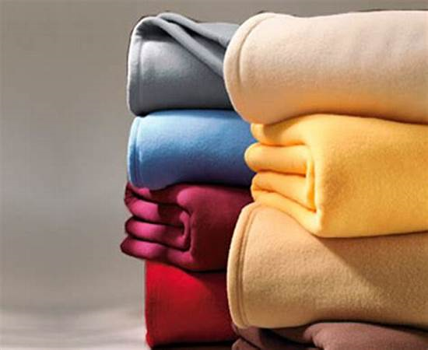 | Pcs | 3 | 5.20 | 15.60
2 | Sleeping mat | Type: Plastic All the edges are secured either with a woven, bias binding tope with stitches, zig-zag type, through the fabric of the mat Quality: good with strong edges Size: 300 X 178 cm | 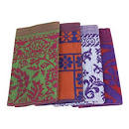 | Pcs | 3 | 6.70 | 20.10
3 | Plastic sheet | Type: Tarpaulin with Blue strips and eyelets, waterproof, rotproof and UV-resistant Reinforced plastic tarpaulin, Made of woven high density black polyethylene (HDPE) fibers, warp x weft, laminated on both sides with low density polyethylene (LDPE) coating Colour: White Size:4.00 x 6.00 yards ±1% Net Weight: minimum 2.70 kg | 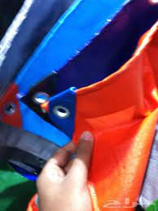 | Pcs | 2 | 12.35 | 24.70
4 | Jarrycan | Type: Plastic Capacity: 20 - 18 Liters Weight: 180 gram Average Thickness: 0.6mm and minimum corner thickness 0.5 mmInner diameter of Cap: Minimum 30 mm Material: Manufactured of food grade LDPE should not contain toxic elements" with DRC and BHA Logos printed on the side | 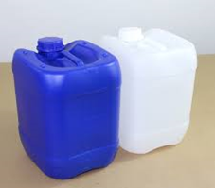 | Pcs | 2 | 3.80 | 7.60
5 | Solar Lamp | LED Flashlight, Battery Powered, Chargable battery from curren and solar powrs 1000 W, Rechargeable with solar light and electricity | 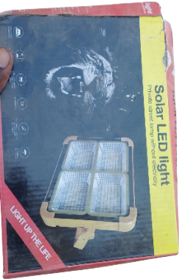 | Pcs | 1 | 12.80 | 12.80
6 | Mosquit Net | Long Lasting Insecticidal Rectangular Mosquito Net for Double Bed Size - Long Lasting 160 cm x 190 cm x 150cm. good quality, Permaet brand or equivalent. | 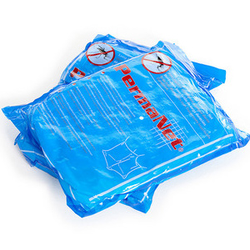 | Pcs | 2 | 4.00 | 8.00
7 | Packing Bag | Spply empty plastic sack 100kg with DRC and BHA logos A3 size and packeging the items in it. |  | Pcs | 1 | 2.30 | 2.30
Total USD |  |  |  |  |  |  | 91
Grand Total |  |  |  |  |  |  | 194.70

S NFI Kit
Shelter None Food Items.
Kitechen Set
S/N | Item | Description of Items | Arabic | picture | Unit | Quantity required/kit | Requested Qty
1 | Cooking pot (7Liters withoud a LID) | Capacity: 7 Litres min. total inner volume. Material: Nikal Stainless, good quality (Heavy) Diameter: Min. 25 cm, max 28 cm internal diameter. Thickness: Min. 0.8 mm in the center of the bottom and min. 0.6 mm at 20 mm from the top of the wall (aluminium min. 1.75 mm). Market Name: Dihan or equivelant | حلة بغطاء سعة: 7 لترات كحد أدنى من الحجم الداخلي الكلي. المادة: ستانلس ستيل نيكل، جودة عالية (ثقيل). القطر الداخلي: لا يقل عن 25 سم ولا يزيد عن 28 سم. السُمك:لا يقل عن 0.8 مم في مركز القاع. لا يقل عن 0.6 مم على بُعد 20 مم من أعلى الجدار (في حالة الألمنيوم: لا يقل عن 1.75 مم). الاسم التجاري في السوق: ديهان أو ما يعادله. |  | Pcs | 1 | 9,000
2 | Cooking Pot (5Litres with a LID) | Capacity: 5 Litres min. total inner volume. Material: Nikal Stainless, good quality (Heavy) Diameter: Min. 25 cm, max 28 cm internal diameter. Thickness: Min. 0.8 mm in the center of the bottom and min. 0.6 mm at 20 mm from the top of the wall (aluminium min. 1.75 mm). Market Name: Dihan or equivelant. | حلة بغطاء سعة: 5 لترات كحد أدنى من الحجم الداخلي الكلي. المادة: ستانلس ستيل نيكل، جودة عالية (ثقيل). القطر الداخلي: لا يقل عن 25 سم ولا يزيد عن 28 سم. السُمك:لا يقل عن 0.8 مم في مركز القاع. لا يقل عن 0.6 مم على بُعد 20 مم من أعلى جدار الإناء. (في حالة الألمنيوم: لا يقل عن 1.75 مم). الاسم التجاري في السوق: ديهان أو ما يعادله. |  | Pcs | 1 | 9,000
3 | Tifal Frying pan | Capacity: Min. 2.5 Litres total inner volume. Material: Stainless steel ( Tifal is preferable) Thickness: Min. 0.8 mm in the center of the bottom. Handle: 1 detachable stainless steel( wooden cover)lhandle. Handle to resist 10 kg load in a normal usage position. Finish: No sharp edges, food grade surface finish. | مقلاة (طوة) سعة: لا تقل عن 2.5 لتر من الحجم الداخلي الكلي. المادة: ستانلس ستيل (يفضّل تيفال). السُمك: لا يقل عن 0.8 مم في مركز القاع. المقبض: مقبض واحد قابل للفك من الستانلس ستيل (بغطاء خشبي).يجب أن يتحمّل المقبض حملاً لا يقل عن 10 كجم في وضعية الاستخدام العادية.النوع: بدون حواف حادة. نوع سطح المقلاة مخصص للاستخدام الغذائي (غير سام). |  | Pcs | 1 | 9,000
4 | Serving Spoon | Type: 35ml stainless steel Material: One-piece stainless steel, solid. Resistance: Must resist a weight of 4kg, applied at the middle of the item. Capacity: Min. 35 ml. Length: Min. 30 cm. Thickness: Min. 1 mm in the center of the scoop. Finish: No sharp edges, food grade surface finish | النوع: مغرفة (كمشة) ستانلس ستيل سعة 35 مل. المادة: ستانلس ستيل قطعة واحدة، مصمتة. التحمّل: يجب أن تتحمّل وزنًا لا يقل عن 4 كجم عند الاستعمال السعة: لا تقل عن 35 مل. الطول: لا يقل عن 30 سم. السُمك: لا يقل عن 1 مم في مركز المغرفة. اللنوع:بدون حواف حادة. سطح المغرفة مخصص للاستخدام الغذائي (غير سام) |  | Pcs | 2 | 18,000
5 | Table Spoon | Type: 10ml stainless steel Capacity: Min. 10 ml. Material: One-piece stainless steel, solid. Resistance: Must resist a weight of 4kg, applied at the middle of the item. Length: Min. 17 cm. Thickness: Min. 1 mm in the center of the scoop. Finish: No sharp edges, food grade surface finish | لنوع: ملعقة ستانلس ستيل سعة 10 مل. السعة: لا تقل عن 10 مل. المادة: ستانلس ستيل قطعة واحدة، مصمتة. التحمّل: يجب أن تتحمّل وزنًا لا يقل عن 4 كجم عند الاستعمال. الطول: لا يقل عن 17 سم. السُمك: لا يقل عن 1 مم في مركز المغرفة. النوع: بدون حواف حادة. نوع سطح الملعقة للاستخدام الغذائي (غير سام) |  | Pcs | 5 | 45,000
6 | Kitchen knife | Type: stainless steel, with wooden handle, Sharp edges Size: 8" Material: Stainless steel blade. Resistamce: Must resist a weight of 4kg, applied at the middle of the item. Handle: Wood, strong durable fixation. Thickness: Blade min. 1.5 mm, measured at the middle of the blade. Length: Min. 15cm usable blade. Finish: No sharp edges apart from the cutting edge, food grade surface Net weight: minimum 0.05 kg | النوع:سكين ستانلس ستيل مقاوم للصدأ بمقبض خشبي، حافة حادة. المقاس: 8 بوصات. المادة: سكين مصنوع من الستانلس ستيل. التحمّل: يجب أن يتحمّل وزنًا لا يقل عن 4 كجم المقبض: خشبي، تثبيت قوي ومتين ومقاوم للاستخدام المتكرر. السُمك: لا يقل عن 1.5 مم للجزء الحاد الطول: لا يقل عن 15 سم طول الجزء الحاد القابل للاستخدام. النوع بدون حواف حادة باستثناء حافة القطع. نوع مادة السكين مخصص للطعام. الوزن الصافي: لا يقل عن 0.05 كجم |  | Pcs | 2 | 18,000
7 | Serving plate | Type: Stainless steel Size: 32 cm Thickness: Min. 0.5 mm in the center of the bottom. Finish: No sharp edges, food grade surface finish Net weight: minimum 0.20 kg | النوع: صحن استيل مقاوم للصدأ المقاس: 32 سم السماكة: لا تقل عن 0.5 مم في منتصف القاعدة النوع: بدون حواف حادة، الصحن مخصص للاستخدام الغذائي الوزن الصافي: لا يقل عن 0.20 كجم |  | Pcs | 5 | 45,000
8 | Tea spoon | Capacity: Min. 05 ml. Material: One-piece stainless steel, solid. Resistance: Must resist a weight of 2kg, applied at the middle of the item. Length: Min. 13 cm. Thickness: Min. 0.8 mm in the center of the scoop. Finish: No sharp edges, food grade surface finish. | ملعقة السعة لا تقل عن 5 مل المادة: استيل مقاوم للصدأ قطعة واحدة المقاومة: يجب أن تتحمل وزن 2 كجم في منتصف الملعقة الطول: لا يقل عن 13 سم السماكة: لا تقل عن 0.8 مم في منتصف الملعقة النوع بدون حواف حادة، سطحها مخصص للاستخدام الغذائي |  | Pcs | 5 | 45,000
9 | Water cup with handle | Capacity: Min. 0.3 Litres. Material: Stainless steel Thickness: Min. 0.5 mm in the bottom and 0.4 mm at 20 mm from the top of the wall. (for stainless steel) Handle: Securely welded. Handle to resist to 1 kg pulling. Finish: No sharp edges, food grade surface finish. Net weight: minimum 0.10 kg | كوب سعة: لا تقل عن 0.3 لتر المادة: استيل مقاوم للصدأ السماكة:لا تقل عن 0.5 مم في القاعدة لا تقل عن 0.4 مم على بعد 20 مم من أعلى الجدار (للاستيل المقاوم للصدأ) المقبض: ملحوم بإحكام، ويجب أن يتحمل قوة سحب مقدارها 1 كجم النوع: بدون حواف حادة، تالسطح مخصص للاستخدام الغذائي الوزن الصافي: لا يقل عن 0.10 كجم |  | Pcs | 5 | 45,000
10 | Serving bowl | Capacity: 1Litre minimum Resistance: Must resist a weight of 4kg, applied at the middle of the item.. Material: Stainless steel. Length: 50cm minimum. Thickness: Min. 1mm in the center of the scoop. Handle: Securely welded, or in one piece. Handle to resist to 1kg pulling. Flat handle with a hole. Finish: No sharp edges, food grade surface finish. Net weight: minimym 0.10 kg | كورة سعة: لا تقل عن 1 لتر المقاومة: يجب أن يتحمل وزن 4 كجم يُطبَّق في منتصف الكورة. المادة: استيل مقاوم للصدأ الطول: لا يقل عن 50 سم السماكة: لا تقل عن 1 مم في منتصف الكورة المقبض: ملحوم بإحكام أو مصنوع من قطعة واحدة يجب أن يتحمل قوة سحب مقدارها 1 كجم مقبض مسطح مع فتحة التشطيب: بدون حواف حادة، تكون مخصصة للاستخدام الغذائي الوزن الصافي: لا يقل عن 0.10 كجم |  | Pcs | 5 | 45,000
11 | Scouring Pad | Material: Stainless steel Scrubber wire scouring pad. Weight: Minimum 20 g | المادة: سلك تنظيف (ليفة جلي) من الاستيل المقاوم للصدأ الوزن: لا يقل عن 20 جرام |  | Pcs | 1 | 9,000

NFIs Items
1 | Blanket | Type: Thermal smooth woolen blanket Size : 150 x 200 cm. Weight : 570 to 1000 gsm. Make : Woven,dry raised both sides. Thermal Resistence : 2.5 TOG - 4 TOG Content ISO 1833 on dry weight : 50% Wool fibres and 80% Wool fibers Thickness ISO 5084 : 4 mm - 6 mm. Shrinkage maxi IDO 6330 : Max. 5% warp and weft after 3 consecutive wash. Weight loss after washing : Max. 5% warp and weft after 3 consecutive wash. Finish : stitched or hemmed on 4 sides. Tensile Strength : 250N warp and weft minimum. Organoleptic Test : No bad smell, not irritating to the skin, no dust. Resistance Test : No ignition to cigratte, No ignition to Flame. Net weight: minimum 1.85 kg | النوع: بطانية صوفية ناعمة حرارية المقاس: 150 × 200 سم الوزن: من 570 إلى 1000 جرام/م² طريقة الصنع: منسوجة،وبرية ممشطة جافًا من الجهتين المقاومة الحرارية: من 2.5 TOG إلى 4 TOG المحتوى (ايزو 1833) على الوزن الجاف: 50% ألياف صوف 80% ألياف صوف,السماكة (ايزو 5084): من 4 مم إلى 6 مم الانكماش الأقصى (ISO 6330): حد أقصى 5% بعد 3 غسلات متتالية فقدان الوزن بعد الغسيل: حد أقصى 5% بعد 3 غسلات متتالية النوع: مخيطة أو مكفوفة من الجهات الأربع قوة الشد: لا تقل عن 250 نيوتن الاختبار الحسي: بدون رائحة كريهة، غير مهيجة للجلد، وخالية من الغبار اختبار المقاومة: لا اشتعال عند ملامسة السيجارة لا اشتعال عند التعرض للهب الوزن الصافي: لا يقل عن 1.85 كجم |  | Pcs | 3 | 27,000
2 | Sleeping mat | Type: Plastic All the edges are secured either with a woven, bias binding tope with stitches, zig-zag type, through the fabric of the mat Quality: good with strong edges Size: 300 X 178 cm | النوع:فرشة بلاستيك الحواف: جميع الحواف مؤمّنة بشريط نسيجي منسوج مع خياطة بنمط غرزة متعرجة (زقزاق) تمر عبر نسيج الحصيرة الجودة: جيدة مع حواف قوية ومتينة المقاس: 300 × 178 سم |  | Pcs | 3 | 27,000
3 | Plastic sheet | Type: Tarpaulin with Blue strips and eyelets, waterproof, rotproof and UV-resistant Reinforced plastic tarpaulin, Made of woven high density black polyethylene (HDPE) fibers, warp x weft, laminated on both sides with low density polyethylene (LDPE) coating Colour: White Size:4.00 x 6.00 yards ±1% Net Weight: minimum 2.70 kg | النوع: مشمّع مع خطوط زرقاء وحلقات معدنية، مقاوم للماء، مقاوم للتعفن، ومقاوم للأشعة فوق البنفسجية (حرارة الشمس). مشمّع بلاستيكي معزّز مصنوع من ألياف بولي إيثيلين سوداء عالية الكثافة (HDPE) منسوجة، ومغلف من الجهتين بطبقة بولي إيثيلين منخفض الكثافة (LDPE). اللون: أبيض المقاس: 4.00 × 6.00 ياردة ±1% الوزن الصافي: لا يقل عن 2.70 كجم |  | Pcs | 2 | 18,000
4 | Jarrycan | Type: Plastic Capacity: 20 - 18 Liters Weight: 180 gram Average Thickness: 0.6mm and minimum corner thickness 0.5 mmInner diameter of Cap: Minimum 30 mm Material: Manufactured of food grade LDPE should not contain toxic elements" with DRC and BHA Logos printed on the side | النوع: بلاستيك, السعة: من 18 إلى 20 لتر, الوزن: 180 جرام السماكة المتوسطة: 0.6 مم سماكة الزوايا: لا تقل عن 0.5 مم القطر الداخلي للغطاء: لا يقل عن 30 مم المادة: مصنوع من بولي إيثيلين منخفض الكثافة (LDPE) مخصص للاستخدام الغذائي، ولا يحتوي على عناصر سامة الطباعة: طباعة شعاري DRC و BHA على الجانب |  | Pcs | 1 | 9,000
5 | Solar Lamp | LED Flashlight, Battery Powered, Chargable battery from curren and solar powrs 1000 W, Rechargeable with solar light and electricity | لنوع: مصباح يدوي (ليد) مصدر الطاقة: يعمل بالبطارية البطارية: قابلة لإعادة الشحن طريقة الشحن: الشحن بالكهرباء الشحن بالطاقة الشمسي, القدرة: 1000 واط الخصائص: قابل لإعادة الشحن باستخدام ضوء الشمس أو الكهرباء |  | Pcs | 1 | 9,000
6 | Mosquit Net | Treated Mosquito net, dimensions (210*190*240cm), (Length*Width*Height), White colour | النوع: ناموسية معالجة (مضادة للبعوض) الأبعاد: 210 × 190 × 240 سم (الطول × العرض × الارتفاع) اللون: أبيض |  | Pcs | 2 | 18,000
7 | Packing Bag | Spply empty plastic sack 100kg with DRC and BHA logos A3 size and packeging the items in it. | التوريد: توريد أكياس بلاستيكية فارغة بسعة 100 كجم الطباعة: طباعة شعاري منظمة المجلس الدنماركي للاجئين و المعونة الأمريكية بحجم A3 الاستخدام: تُستخدم الأكياس لتعبئة المواد/الأصناف بداخلها | 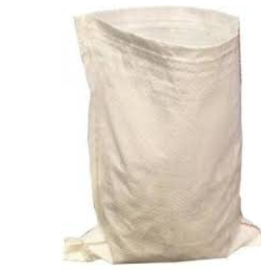 | Pcs | 1 | 9,000

